REGISTRO DE TIEMPO
Estudiante: Jordan daniel pautt Fecha: 09 / 04 / 2022
Instructor: Jordan daniel pautt Programa #: 1

Fecha | Inicio | Fin | Tiempo de Interrupción | Tiempo Delta | Fase | Comentarios
2022-04-09 | 15:24:00 | 15:45:00 | 13+2=15min | 6minutos | Planeación | Investigacion,tomar agua y buscar comida,

2022-04-10 | 15:45:00 | 16:39:00 | 1+15=16min | 38minutos | Diseño(casos de uso textual) | Tirar envoltorio de la comida, descanso

2022-04-10 | 17:00:00 | 17:30:00 |  | 30minutos | Diseño(Diagrama de clases)

2022-04-11 | 20:00:00 | 22:10:00 | 15+5=20min | 50minutos | Codifificacion | comprar comida, estirar el cuerpo

2022-04-14 | 18:00:00 | 20:22:00 | 40min | 1 hora y 42min | Codifificacion | descanso

REGISTRO DE DEFECTOS
Registro de Defectos
Estudiante: Jordan daniel pautt rojas |  | Fecha:09/04/2022 |  |  | Programa: 1
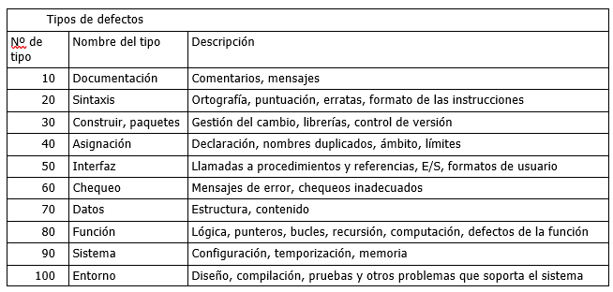
Programa: 1 |  |  |  |  | Fecha: 14 / 04 / 2022
Fecha | Número | Tipo | Encontrado | Eliminado | Tiempo de corrección | Defecto corregido
2022-04-09 | 1 | 20 | DISEÑO | DISEÑO | 5
Descripción: Error de ortografia en el caso de uso de Crear Usuario
2022-04-09 | 2 | 20 | DISEÑO | DISEÑO | 10
Descripción:Errores en el orden de las oraciones de los casos de uso de modificar usuario y modificar videojuego
010/04/2022 | 3 | 80 | DISEÑO | DISEÑO | 30
Descripción: Confunsion al relacionar los diagramas de clases
10/04/2022 | 4 | 20 | DISEÑO | DISEÑO | 5
Descripción: Error de ortografia en los metodos y atributos del diagrama de clases
10/04/2022 | 5 | 100 | DISEÑO | DISEÑO | 40
Descripción: El programa donde se estaba realizando el diagrama de clase se cerro solo
14/04/2022 | 6 | 10 | CODIFICACION | CODIFICACION | 5
Descripción: No se comentario las funciones de crear y modificar usuario
2022-04-14 | 7 | 20 | CODIFICACION | CODIFICACION | 20
Descripción: error, faltaba un punto y coma en una linea de codigo
2022-04-14 | 8 | 30 | CODIFICACION | CODIFICACION | 50
Descripción: el jdk de neetbeans estaba pidienda la version mas actualizada
2022-04-14 | 9 | 80 | CODIFICACION | CODIFICACION | 20
Descripción: el bucle foreach no me estaba dejando modificar el array enla posicion en la que estaba
2022-04-14 | 10 | 20 | CODIFICACION | CODIFICACION | 3
Descripción: mensajes de error mal redactados
2022-04-14 | 11 | 40 | CODIFICACION | CODIFICACION | 10
Descripción: funciones repetidas
2022-04-14 | 12 | 100 | CODIFICACION | CODIFICACION | 40
Descripción: multiples errores al compilar el codigo

